Hoja 1
REQUISITO | ESTADO | FUNCIONALIDAD | EVIDENCIA

Inicio de sesión con credenciales | REALIZADO | Permite autenticación de usuarios | 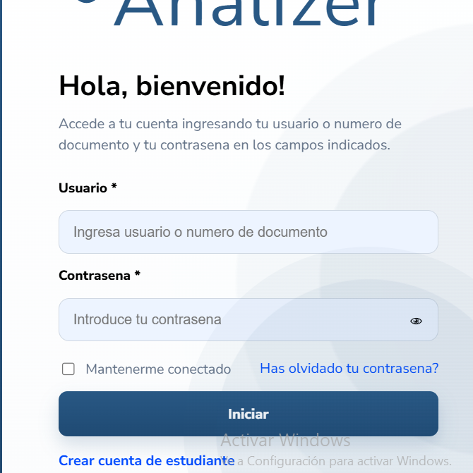
Gestión de roles | REALIZADO | Administra estudiante, docente, coordinador, admin
Restricción por roles | REALIZADO | Controla acceso según rol
Registro de notas académicas | PENDIENTE | Permite ingresar notas por materia
Agrupación de materias | PENDIENTE | Clasifica materias por áreas
Registro datos sociodemográficos | REALIZADO | Edad, género, estrato, zona, SISBEN | 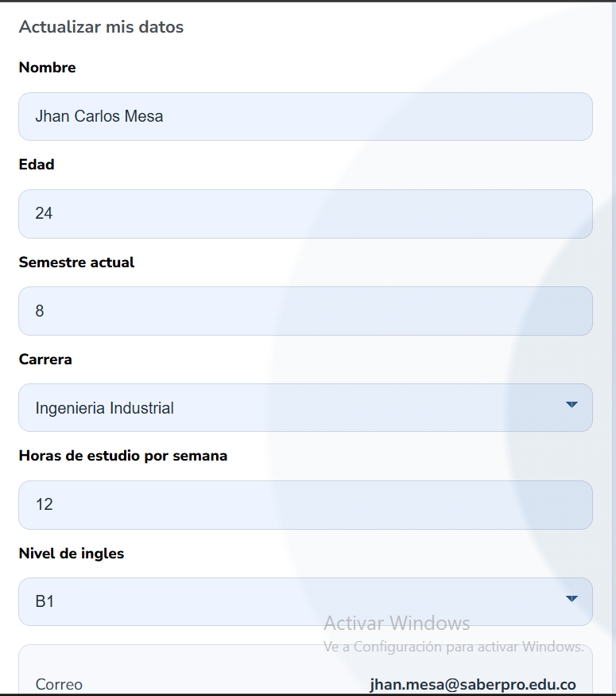
Registro datos adicionales | REALIZADO | ICFES, inglés, tiempo carrera
Predicción individual | REALIZADO | Genera resultado por estudiante | 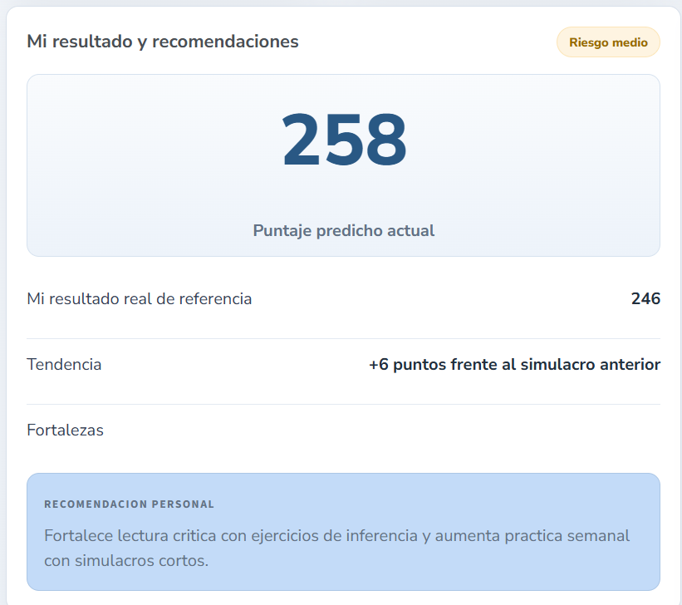
Predicción grupal | PENDIENTE | Genera resultados por grupo
Visualización estudiante | REALIZADO | Muestra puntaje, riesgo, recomendaciones
Visualización docente | REALIZADO | Muestra métricas globales y estudiantes en riesgo
Gráficas estadísticas | REALIZADO | Genera visualizaciones de datos
Interpretación automática | REALIZADO | Explica resultados y patrones
Recomendaciones | REALIZADO | Sugiere acciones de mejora
Seguimiento | PENDIENTE | Compara predicción vs resultado real
Dashboard responsive | PENDIENTE | Interfaz adaptable
Seguridad | PENDIENTE | Autenticación y control de acceso

